Hoja1
 | Ejercicio 2: Método de bisección.

 | Alexis Palomares Olegario.

 | 03 de septiembre del 2021.

Ejercicio. Método de bisección.
Próposito: Resolver un problema de aplicación empleando el método de bisección.
Instrucciones:
Determinar el coeficiente de rozamiento c, necesario para que un paracaidista de masa m = 68.1 tenga una velocidad de 40 m/s, después de una caida libre de t = 10s. La aceleración de la gravedad es 9.8 n/s^2

Este problema se puede resolver determinando la raíz de la ecuación:
f© = gm/c(1- e^(-(c/m)t)) - v

Donde: |  | Sustituyendo:
t = tiempo |  | f© = ((9.8*68.1)/c)(1-e(-(c/m)t)) - v
v = velocidad
 |  | f(c)=((667.38)/(c))-((667.38 ℯ^(-((c)/(6.81))))/(c))-40
m = masa

g = aceleración de la gravedad

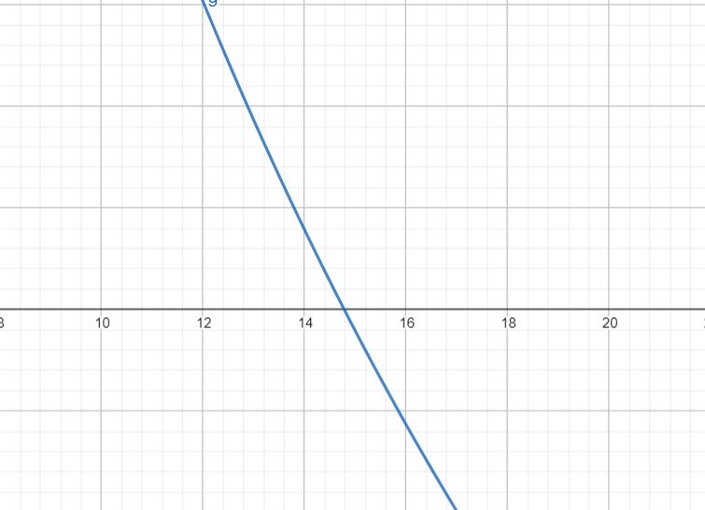

 | Intervalo [14.5, 15]:

n | a | b | f(a) | f(b) | p | f(p) | Ea | Er
1 | 14.5 | 15 | 0.55231853194 | -0.42484087613 | 14.75 | 0.058953508503
2 | 14.75 | 15 | 0.058953508503 | -0.42484087613 | 14.875 | -0.18412568703 | 0.125 | 0.0084033613445
3 | 14.75 | 14.875 | 0.058953508503 | -0.18412568703 | 14.8125 | -0.062883365893 | 0.0625 | 0.0042194092827
4 | 14.75 | 14.8125 | 0.058953508503 | -0.062883365893 | 14.78125 | -0.0020394711353 | 0.03125 | 0.0021141649049
5 | 14.75 | 14.78125 | 0.058953508503 | -0.0020394711353 | 14.765625 | 0.028438355082 | 0.015625 | 0.0010582010582
6 | 14.765625 | 14.78125 | 0.028438355082 | -0.0020394711353 | 14.7734375 | 0.013194779575 | 0.0078125 | 0.00052882072977
7 | 14.7734375 | 14.78125 | 0.013194779575 | -0.0020394711353 | 14.77734375 | 0.005576489058 | 0.00390625 | 0.00026434047053
8 | 14.77734375 | 14.78125 | 0.005576489058 | -0.0020394711353 | 14.779296875 | 0.0017682177255 | 0.001953125 | 0.0001321527686
9 | 14.779296875 | 14.78125 | 0.0017682177255 | -0.0020394711353 | 14.780273438 | -0.00013569950703 | 0.0009765625 | 0.0000660720185
10 | 14.779296875 | 14.780273438 | 0.0017682177255 | -0.00013569950703 | 14.779785156 | 0.00081624090787 | 0.00048828125 | 0.0000330371007

 | como | 0.000033037101 | (abs) es menor que 0.00005, nos detenemos en la iteración 10.

